Power Test
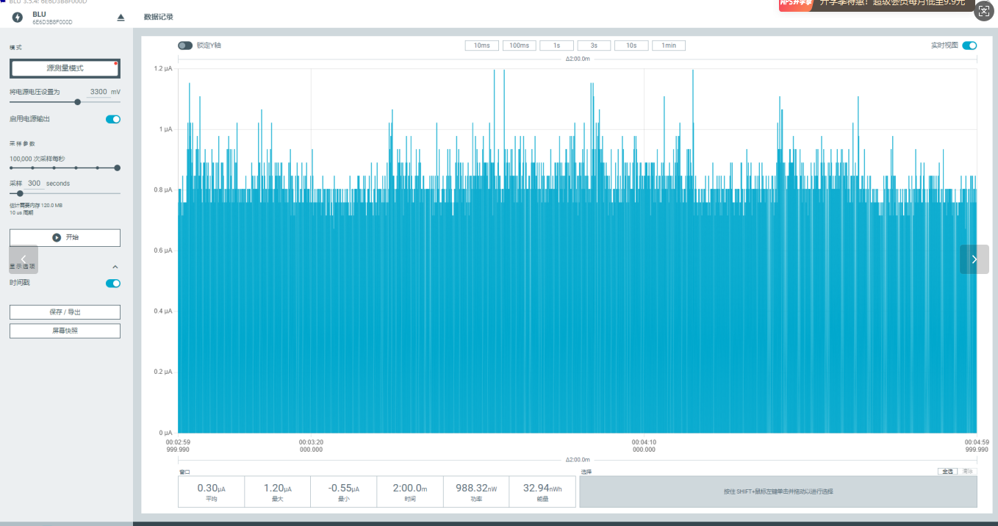
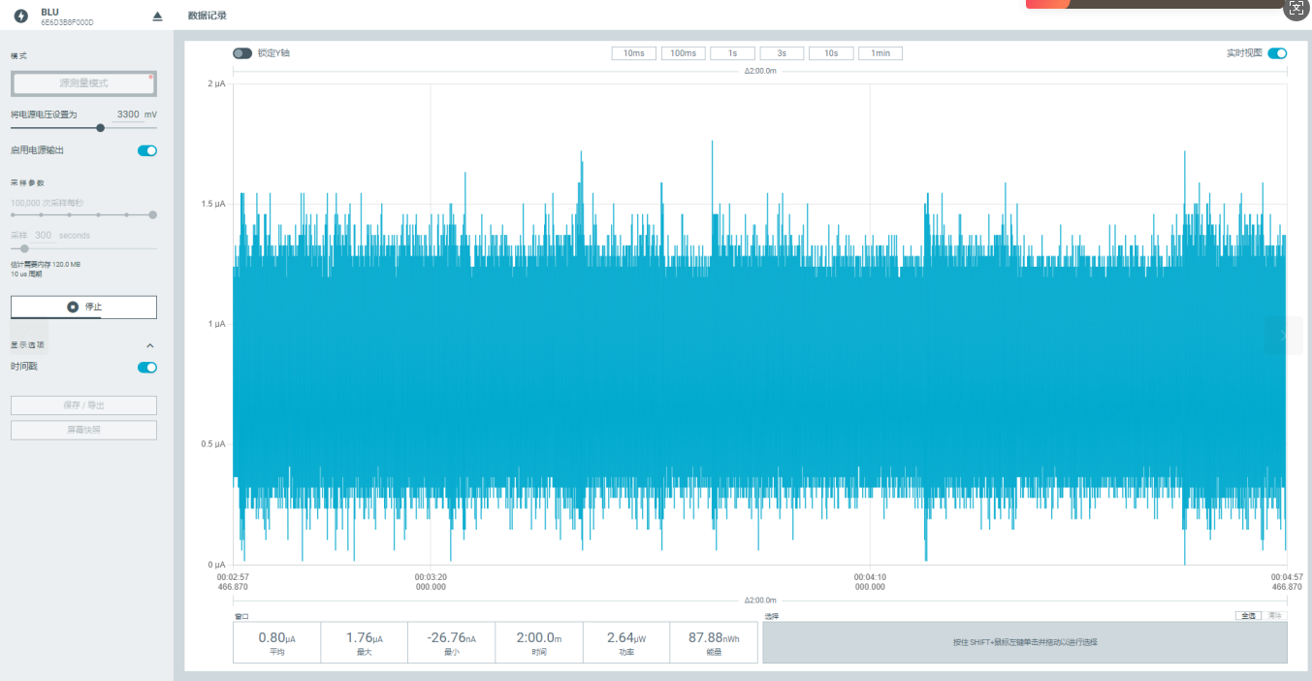
功耗测试
SN | Frequency(MHz) | Test Mode | Power in Current | Remark
 | 433 | TX | 116mA | LDO used, 20dBm,Carrier
 | 470 | TX | 100mA | LDO used, 20dBm,Carrier
 | 490 | TX | 110mA | LDO used, 20dBm,Carrier
 | 510 | TX | 115mA | LDO used, 20dBm,Carrier
deep sleep/sleep | 300nA/800nA

